Лист1
Исходные данные |  | вариант 12

Т,град С | 5 | 9.6 | 16 | 19.6 | 24.4 | 29.8 | 34.4
Т,ч | 2.6 | 2.01 | 1.34 | 1.08 | 0.94 | 1.06 | 1.25 | Экспоненциальная
 |  |  |  |  |  |  |  | x | lny | x * lny
xi | yi | xiyi | xi^2 | yi^2 |  |  |  | 5 | 0.95551144503 | 4.7775572251
5 | 2.6 | 13 | 25 | 6.76 |  |  |  | 9.6 | 0.69813472207 | 6.7020933319
9.6 | 2.01 | 19.296 | 92.16 | 4.0401 |  |  |  | 16 | 0.29266961396 | 4.6827138234
16 | 1.34 | 21.44 | 256 | 1.7956 |  |  |  | 19.6 | 0.076961041136 | 1.5084364063
19.6 | 1.08 | 21.168 | 384.16 | 1.1664 |  |  |  | 24.4 | -0.061875403718 | -1.5097598507
24.4 | 0.94 | 22.936 | 595.36 | 0.8836 |  |  |  | 29.8 | 0.058268908124 | 1.7364134621
29.8 | 1.06 | 31.588 | 888.04 | 1.1236 |  |  |  | 34.4 | 0.22314355131 | 7.6761381652
34.4 | 1.25 | 43 | 1183.36 | 1.5625 |  |  |  | 138.8 | 2.33020026 | 25.573592563
138.8 | 10.28 | 172.428 | 3424.08 | 17.3318
n= | 7 |  |  |  |  |  |  | 7 | 138.8 |  | 2.33020026
r= | -0.81057334127 | tрасч= | 3.094914874 | tтабл= | 2.5705818356 |  |  | 138.8 | 3424.08 |  | 25.573592563

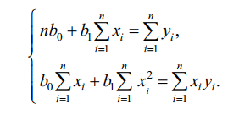
систему нормальных уравнений |  |  |  |  |  |  |  | 0.72804436204 | -0.029512323734 |  | 0.94175301897 | 2.5644730501
7 | 138.8 |  | 10.28 |  |  |  |  | -0.029512323734 | 0.0014883736753 |  | -0.030706562484
138.8 | 3424.08 |  | 172.428

0.72804436204 | -0.029512323734 | b0= | 2.395545085 |  |  |  |  | Степенная
-0.029512323734 | 0.0014883736753 | b1= | -0.046749391893
 |  |  |  |  |  |  |  | lnx | lny | ln x * lny
 |  |  |  |  |  |  |  | 1.6094379124 | 0.95551144503 | 1.5378363454
 |  |  |  |  |  |  |  | 2.2617630985 | 0.69813472207 | 1.5790153521
xi | 1/yi |  |  |  |  |  |  | 2.7725887222 | 0.29266961396 | 0.81145247102
5 | 0.38461538462 |  |  |  |  |  |  | 2.9755295662 | 0.076961041136 | 0.22899985335
9.6 | 0.49751243781 |  |  |  |  |  |  | 3.1945831323 | -0.061875403718 | -0.19766612102
16 | 0.74626865672 |  |  |  |  |  |  | 3.3945083935 | 0.058268908124 | 0.19779429771
19.6 | 0.92592592593 |  |  |  |  |  |  | 3.5380565644 | 0.22314355131 | 0.78949450653
24.4 | 1.0638297872 |  |  |  |  |  |  | 19.74646739 | 2.2428138779 | 4.9469267051
29.8 | 0.94339622642
34.4 | 0.8 |  |  |  |  |  |  | 7 | 138.8 |  | 2.2428138779
 |  |  |  |  |  |  |  | 138.8 | 3424.08 |  | 4.9469267051

 |  |  |  |  |  |  |  | 0.72804436204 | -0.029512323734 |  | 1.4868726965 | 4.4232410496
 |  |  |  |  |  |  |  | -0.029512323734 | 0.0014883736753 |  | -0.058827773759
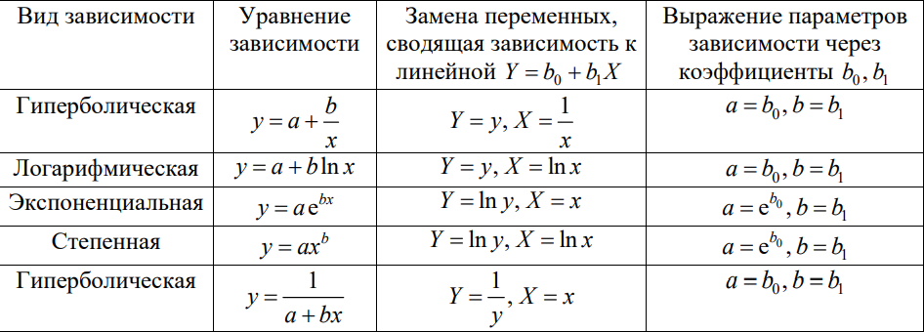

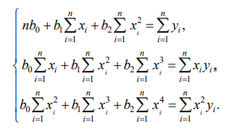
Xi=xi | Xi^2 | Xi^3 | Xi^4 | Yi=yi | XiYi | Xi^2Yi
5 | 25 | 125 | 625 | 2.6 | 13 | 65
9.6 | 92.16 | 884.736 | 8493.4656 | 2.01 | 19.296 | 185.2416
16 | 256 | 4096 | 65536 | 1.34 | 21.44 | 343.04
19.6 | 384.16 | 7529.536 | 147578.9056 | 1.08 | 21.168 | 414.8928
24.4 | 595.36 | 14526.784 | 354453.5296 | 0.94 | 22.936 | 559.6384
29.8 | 888.04 | 26463.592 | 788615.0416 | 1.06 | 31.588 | 941.3224
34.4 | 1183.36 | 53625.648 | 1365301.9424 | 1.25 | 43 | 2509.1352

138.8 | 3424.08 | 107251.296 | 2730603.8848 | 10.28 | 172.428 | 5018.2704
n= | 7
r= | 0.97663935396 | tрасч= | 10.162792983 | tтабл= | 2.5705818356

Система нормальных уравнений
7 | 138.8 | 3424.08 |  | 10.28
138.8 | 3424.08 | 107251.296 |  | 172.428
3424.08 | 107251.296 | 2730603.8848 |  | 5018.2704

0.36631478369 | 0.0020026706287 | -0.00053800558665 | c= | 1.411174957
0.0020026706287 | -0.0012573096448 | 4.6872702829E-05 | b= | 0.039011963798
-0.00053800558665 | 4.6872702829E-05 | -8.0018342041E-07 | a= | -0.0014640678005

